Compras
Status | Description2 | Gravity | Urgency | Tendency | SUM | Coments
D | Tampas do vaso | 3 | 4 | 1 | 8
O | Tomadas | 5 | 5 | 4 | 14
C | Fechaduras | 2 | 2 | 1 | 5
D | Piso | 5 | 5 | 5 | 15 | 4200 em 10x
O | Corrimão | 4 | 3 | 4 | 11
C | Lixeira externa | 1 | 1 | 1 | 3
A | Calha | 2 | 2 | 2 | 6
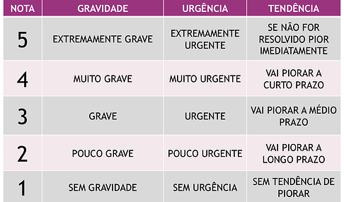
C | Chaveiro p/ parede | 1 | 1 | 1 | 3
C | Tábua de passar
A | Armário pro quartinho
C | Puxa sacos
C | porta vassoutas
A | cadeirinha p Heitor (mesa jantar)
 | Protetores de quinas | 4 | 4 | 3 | 11
 | Prendedores de gavetas | 4 | 5 | 4 | 13

STATUS:

C - Created
A- Analysed / Action pending
O - Ongoing
W - Waiting some response / feedback
D - Done
x-Canceled-F*k

